1.2
voltar à página inicial |  |  |  | 1 - CLAREZA DO CONTEÚDO
 | S | N | NA
 | x |  |  | 1.2 Os termos mais complexos têm uma definição agregada
 |  |  |  | Quando são usados termos complexos ou técnicos que não sejam de uso corrente, estes devem ter agregada uma definição. Todos os termos definidos desta forma devem fazer parte de um glossário disponível no sítio Web.

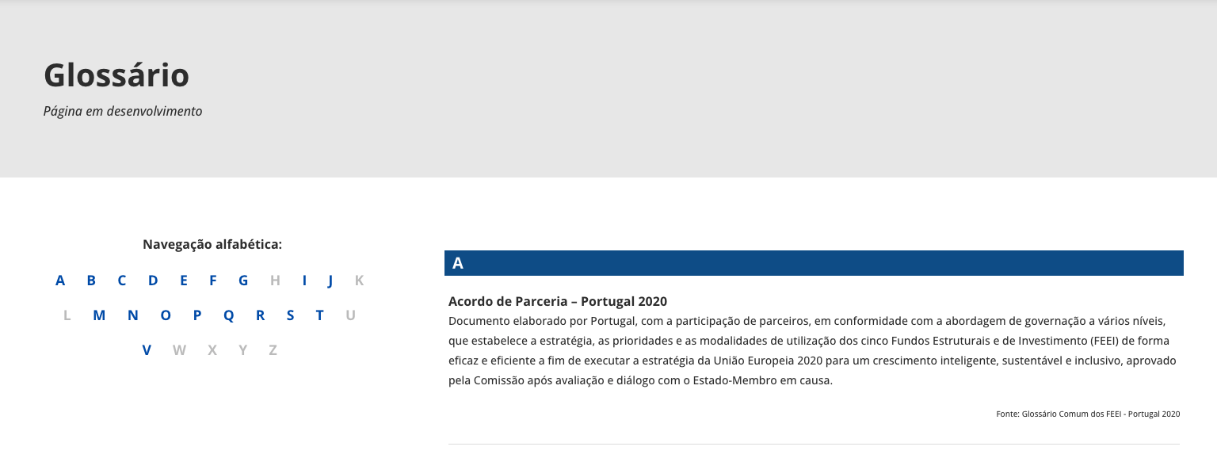
 | Listagem de evidências
 |  |  |  |  | Notas:
 |  |  |  |  | Termos mais complexos têm uma definição agregada que é apresentada na página de Glossário

2.1
voltar à página inicial |  |  |  | 2 - USABILIDADE DO CONTEÚDO
 | S | N | NA
 | x |  |  | 2.1 O tipo de letra do corpo do documento é adequado e o tamanho da letra é, no mínimo, de 12 pontos
 |  |  |  | De forma a assegurar a boa legibilidade do texto para todos os utilizadores, o tamanho de letra do texto que compõe o corpo do documento deverá ser, no mínimo, de 12 pontos, assegurando sempre que os mesmos são escaláveis para tamanhos superiores, sempre que o utilizador considere necessário.

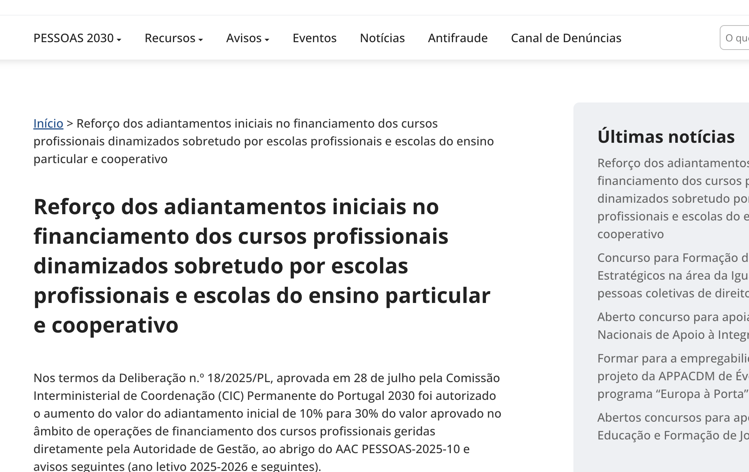
 | Listagem de evidências
 |  |  |  |  | Notas:
 |  |  |  |  | O tipo de letra do corpo do documento é adequado

2.2
voltar à página inicial |  |  |  | 2 - USABILIDADE DO CONTEÚDO
 | S | N | NA
 | x |  |  | 2.2 A informação secundária (datas, autores) utiliza, no mínimo, um tamanho de letra de 10 pontos
 |  |  |  | A informação secundária, como os autores de textos ou de imagens, as datas de publicação ou outros tipos de meta-informação, podem usar tamanhos de letra mais pequenos, mas, no mínimo, com 10 pontos, assegurando sempre que os mesmos são escaláveis para tamanhos superiores, sempre que o utilizador considere necessário.

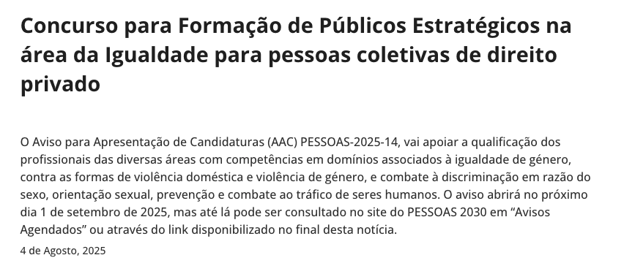
 | Listagem de evidências
 |  |  |  |  | Notas:
 |  |  |  |  | Informação secundária apresenta um tamanho adequado

2.3
voltar à página inicial |  |  |  | 2 - USABILIDADE DO CONTEÚDO
 | S | N | NA
 |  | x |  | 2.3 Blocos e linhas de texto com largura não superior a 100 caracteres
 |  |  |  | Para manter o conforto de leitura, os blocos ou linhas de texto não deverão ter mais de 100 caracteres de largura. Os 80 caracteres correspondem à dimensão que se apresenta nos estudos como a mais confortável para os utilizadores.

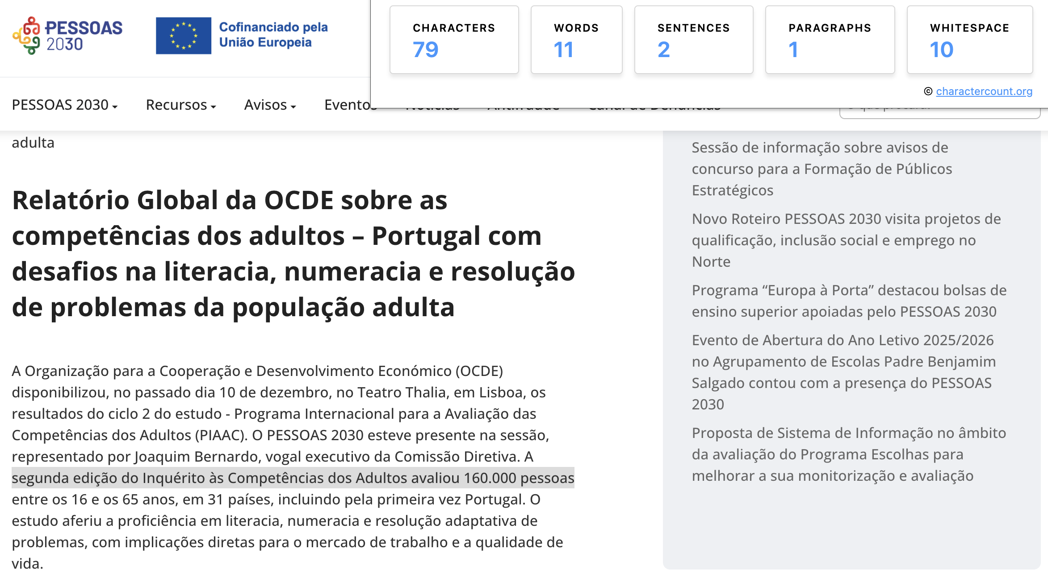
 | Listagem de evidências
 |  |  |  |  | Notas:
 |  |  |  |  | Existem linhas de texto com largura superior a 100 caracteres.

3.1
voltar à página inicial |  |  |  | 3 - ESTRUTURA DA NAVEGAÇÃO
 | S | N | NA
 | x |  |  | 3.1 Nenhum nível de navegação tem mais de 9 opções
 |  |  |  | A navegação principal deve ser equilibrada, nem com demasiadas opções de topo sem opções secundárias, nem com poucas opções de topo e muitas opções secundarias. Nenhum nível de navegação deve ter mais de 9 opções.

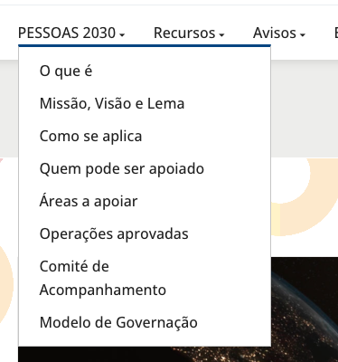
 | Listagem de evidências
 |  |  |  |  | Notas:
 |  |  |  |  | Nenhum nível de navegação tem mais de 9 opções

3.3
voltar à página inicial |  |  |  | 3 - ESTRUTURA DA NAVEGAÇÃO
 | S | N | NA
 | x |  |  | 3.3 As hiperligações de texto não devem ser diferenciadas apenas com base na cor
 |  |  |  | As hiperligações de texto devem apresentar um contraste mínimo de 4,5:1 com a envolvente e uma representação visual complementar à cor - idealmente as hiperligações devem apresentar-se sublinhadas. As hiperligações em texto devem apresentar-se da mesma forma em todo o sítio Web.

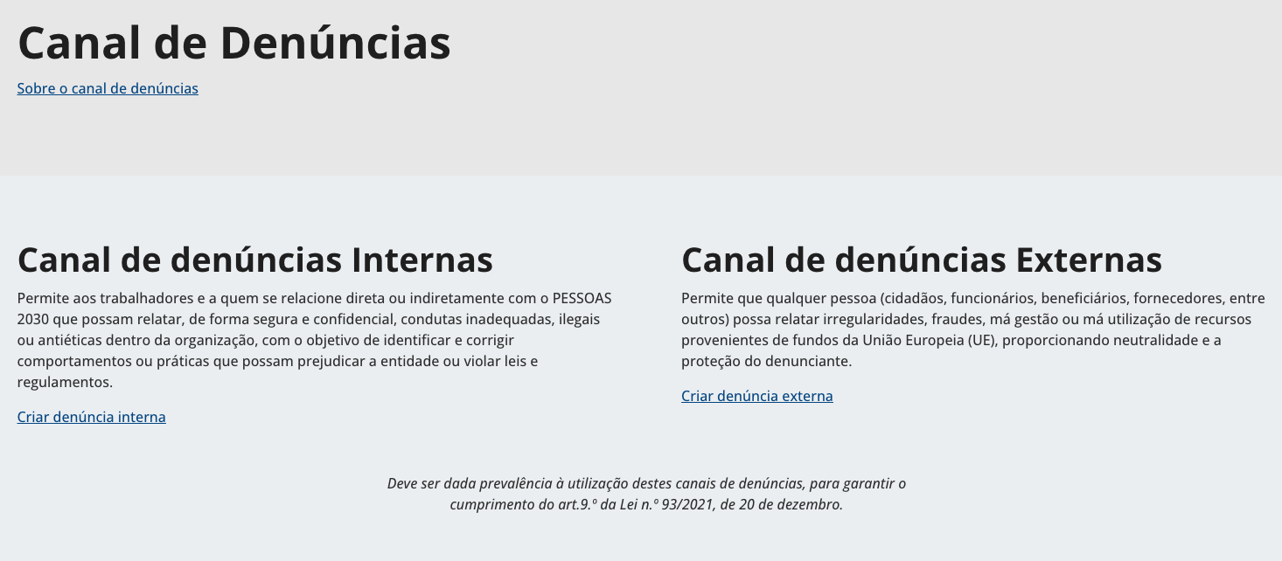
 | Listagem de evidências
 |  |  |  |  | Notas:
 |  |  |  |  | Hiperligações são complementadas com sublinhado

4.1
voltar à página inicial |  |  |  | 4 - ESTRUTURA DA INFORMAÇÃO
 | S | N | NA
 | x |  |  | 4.1 Os documentos longos têm um índice no topo com hiperligações internas para o mesmo
 |  |  |  | Os documentos com mais de três ecrãs de altura deverão ter a hierarquia de cabeçalhos espelhada num índice no topo da página com hiperligações internas para as respetivas secções e subsecções.

 | Listagem de evidências
 |  |  |  |  | Notas:
 |  |  |  |  | Páginas longas revistas com inclusão de índice no topo sempre visível e com a markup correta (sem elemento nav).

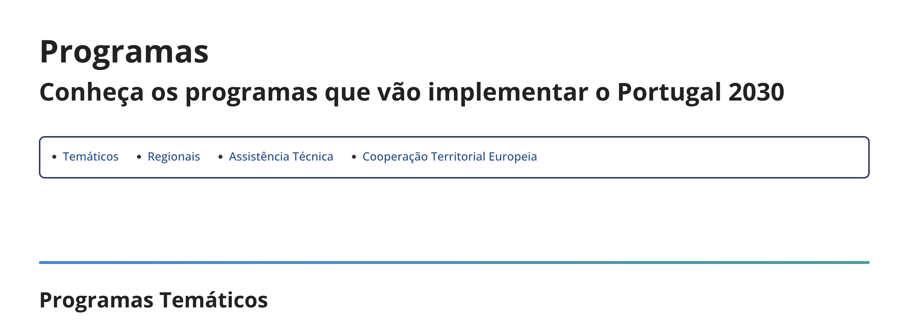

4.2
voltar à página inicial |  |  |  | 4 - ESTRUTURA DA INFORMAÇÃO
 | S | N | NA
 | x |  |  | 4.2 O layout do sítio Web é adaptável a plataformas móveis sem necessidade de efetuar varrimento horizontal
 |  |  |  | O layout do sítio Web deve ser adaptável aos tamanhos mais comuns de visualização, adaptando-se a várias larguras de ecrã sem que surjam barras de varrimento horizontais.

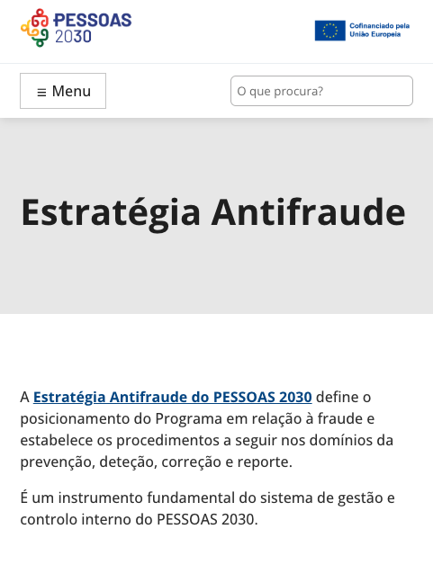
 | Listagem de evidências
 |  |  |  |  | Notas:
 |  |  |  |  | O site apresenta design responsivo

5.3
voltar à página inicial |  |  |  | 5 - ELEMENTOS INTERATIVOS
 | S | N | NA
 | x |  |  | 5.3 Há apenas um botão de ação principal por página e o mesmo encontra-se destacado
 |  |  |  | Deve existir apenas um botão de ação principal por página e o mesmo deve apresentar-se numa cor contrastante. Todos os outros botões devem ser considerados como secundários.

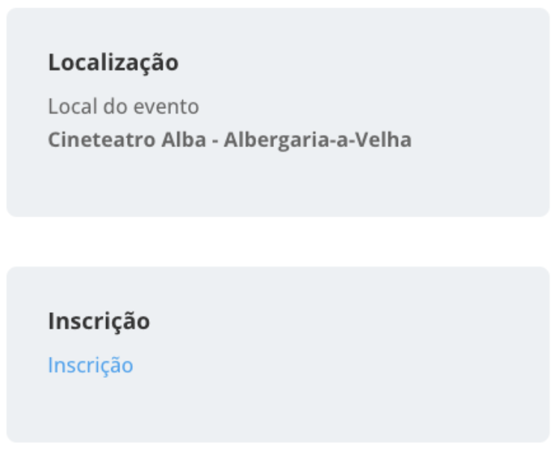
 | Listagem de evidências
 |  |  |  |  | Notas:
 |  |  |  |  | Há apenas um botão de ação principal por página e o mesmo encontra-se destacado

5.4
voltar à página inicial |  |  |  | 5 - ELEMENTOS INTERATIVOS
 | S | N | NA
 | x |  |  | 5.4 Elementos gráficos interativos têm de aparentar ser clicáveis
 |  |  |  | Os elementos gráficos clicáveis devem ser percecionáveis como tal, através da forma, da cor ou do aparente volume.

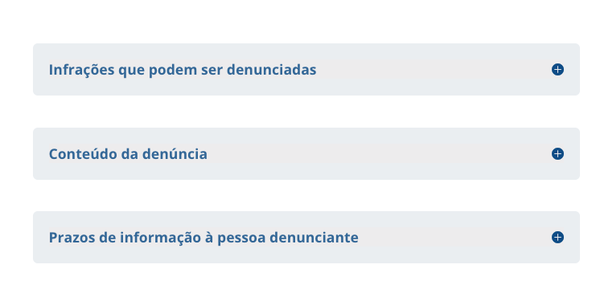
 | Listagem de evidências
 |  |  |  |  | Notas:
 |  |  |  |  | Elementos gráficos interativos apresentam affordance

